Presentación
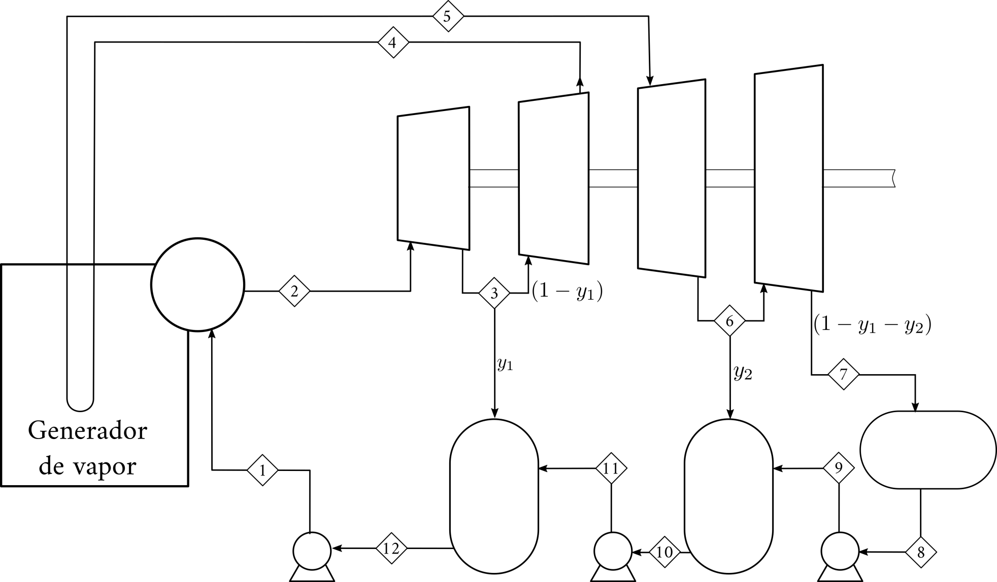
Ciclos de Generación de Potencia en Excel
Introducción Parte I
José Luis López Cervantes y Arturo Gracia Figueroa
Agosto de 2020
Temas:
Nomenclatura
Iteraciones

Nomenclatura
Referencias absolutas y relativas

propiedad física
Código de colores

dato o estimado inicial

ecuaciones

Objetivo: Mostrar el uso de referencias relativas (B1) y absolutas ($B$1)

T / K | 300 |  | R / bar l mol-1 K-1 | 0.08314

Errores frecuentes:
 | p / bar | v / l mol-1
 | 0.50 | 49.9
 | 0.75 | 33.3
 | 1.00 | 24.9

Objetivo: Mostrar el uso de paréntesis (Nivel 1)

Lo correcto:
T / K | 300 | R / bar l mol-1 K-1 | 0.08314 | B / l mol-1 | 1.023

 | v / l mol-1 | p / bar
 | 50.00
 | 30.00
 | 20.00

Objetivo: Determinar los valores A, B, C y D con la siguiente información:

$B$40
 | xi | Ai | Bi | Ci | Di
 | 0.30 | 10 | 25 | 36 | 40 | $B40 | 0.30 | 0.30 | 0.30 | 0.30
 | 0.30 | 20 | 23 | 35 | 41 | B$40 | 0.30 | 10.00 | 25.00 | 36.00
 | 0.20 | 30 | 25 | 38 | 42
Fija la columna
Fija el reglón
 | 0.20 | 40 | 24 | 39 | 43

 |  | Ai | Bi | Ci | Di
 |  | 3 | 7.5 | 10.8 | 12
 |  | 6 | 6.9 | 10.5 | 12.3
 |  | 6 | 5 | 7.6 | 8.4
 |  | 8 | 4.8 | 7.8 | 8.6

 |  | A | B | C | D
 |  | 23.0 | 24.2 | 36.7 | 41.3

Operaciones
Operaciones

Objetivo: Mostrar el uso de paréntesis (Nivel 2)

Errores frecuentes:
 | A | B | C
1-butanol | 10.7054 | 3212.429 | -90.411
1-pentanol | 10.12320 | 3076.277 | -106.830
tolueno | 9.3265 | 3056.958 | -55.525

 | T / K | 500.0

Lo correcto:
 |  |  | psi / bar
 |  | 1-butanol | 17.5 | EXP(B22-C22/(C28+D22))
 |  | 1-pentanol | 10.0
 |  | tolueno | 11.6

Iteraciones
Referencia circular

Objetivo: Utilizar el método iterativo para solucionar ecuaciones no lineales.

Se calcula x

Se estima x

Se estima
x
Se calcula
x
Se resuelve una ecuación
o n ecuaciones
 |  | Interación | x estimada | x calculada | Error
 |  | 1 | 1.00 | 1.19 | 0.04
 |  | 2 | 1.19 | 1.08 | 0.01
 |  | 3 | 1.08 | 1.14 | 0.00
 |  | 4 | 1.14 | 1.10 | 0.00
 |  | 5 | 1.10 | 1.12 | 0.00
Para que la solución sea correcta el estimado de x debe ser igual al valor calculado de x
 |  | 6 | 1.12 | 1.11 | 0.00
 |  | 7 | 1.11 | 1.12 | 0.00
 |  | 8 | 1.12 | 1.11 | 0.00
 |  | 9 | 1.11 | 1.11 | 0.00
 |  | 10 | 1.11 | 1.11 | 0.00
 |  | 11 | 1.11 | 1.11 | 0.00
 |  | 12 | 1.11 | 1.11 | 0.00
 |  | 13 | 1.11 | 1.11 | 0.00

 |  |  |  |  |  | x estimada | x calculada
 |  |  |  |  |  | 1.11 | 1.11

Ejercicio: Determine el facto de fricción de Moody con la ecuación de Colebrook. El Reynolds es de 100000 y el factor de rugosidad ε/D es 0.0001.

ecuación 2

e/D | 0.0001 |  | NRe | 100000

Si(Prueba lógica, Acción si es verdadero, Acción si es falso)
 |  |  |  | Bandera | No Iterar
 | finicial | 0.01 |  | finicial | 0.07
 | finicial-1/2 | 10.0000 |  | finicial-1/2 | 3.7796
 | fColebrook-1/2 | 7.0415 |  | fColebrook-1/2 | 7.7506
 | Error | 2.9585 |  | Error | 3.9710
 | f | 0.0202 |  | f | 0.0166

Solver
Solver
Ejercicio: Determine la temperatura de saturación (equilibrio liquido-vapor) para el etanol a 2 bar mediante la ecuación de Wagner.

ecuación 1

 | pc / bar | Tc / K | A | B | C | D
etanol | 61.32 | 513.92 | -8.68587 | 1.17831 | -4.8762 | 1.588

Dato
Incógnita
T / K | 369.72
Tr | 0.7194 |  |  |  |  | Propieada física
t | 0.2806 |  |  |  |  | Dato o estimado inicial
 |  |  |  |  |  | Ecuaciones
Pis / bar | 2.00
Pis Wagner / bar | 2.00
Diferencia | 0.00

SistemaEcuacionesNoLineales
Sistema de ecuaciones no lineales

Ejercicio: Determine el facto de fricción y el número de Reynolds. El factor de rugosidad ε/D es 0.0001.

ecuación 3

2 ecuaciones
2 incógnitas

ecuación 4

Funciones objetivo

función objetivo 1

función objetivo 2

e/D | 0.0001

 |  | f | 0.019 | Función objetivo 1 | -1.08E-07
 |  | NRE | 100007.304 | Función objetivo 2 | -1.05E-07

